Page3|Страница 3
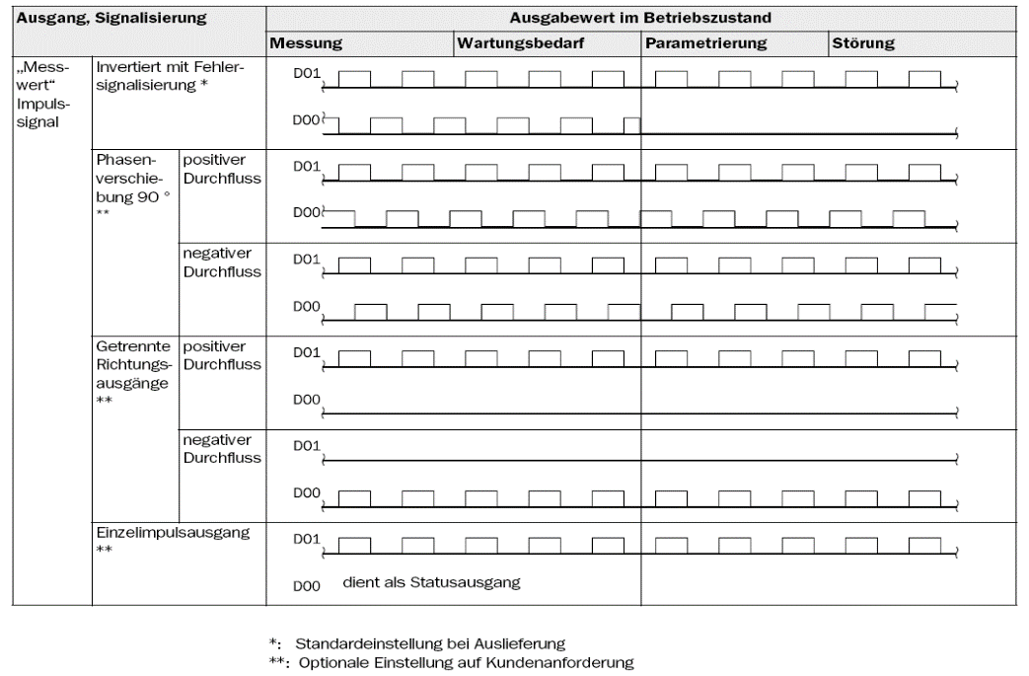
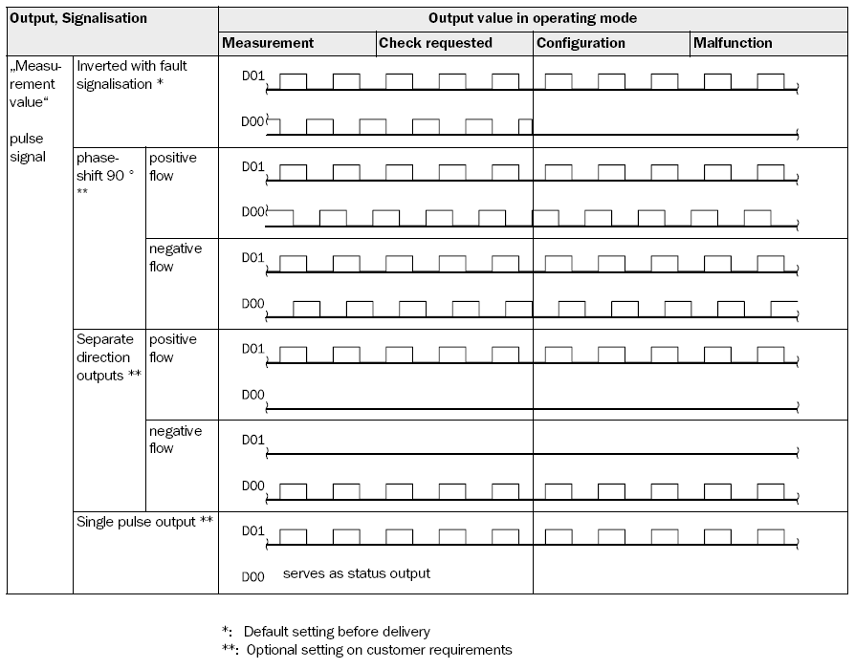
 |  | Опросный лист
 |  | КТМ600 РУС
 |  | Счетчик газа ультразвуковой

 |  | Конфигурация (вх./вых.) | 1

 |  | Конфигурация (вх./вых.)

 |  | 1 | 2 |  | 3 |  |  | №1 - 2x импульсных/цифровых выхода - 1x аналоговый вход 4-20мА + HART v7 Master (подключение датчиков давления, температуры) - 1x цифровой выход RS-485 Slave, Modbus RTU и Modbus ASCII
 |  | №1 - 2x импульсных/цифровых выхода - 1x аналоговый вход 4-20мА + HART v7 Master (подключение датчиков давления, температуры) - 1x цифровой выход RS-485 Slave, Modbus RTU и Modbus ASCII | №2 - 1x аналоговый выход 4-20мА + HART v7 Slave - 1x аналоговый вход 4-20мА + HART v7 Master (подключение датчиков давления, температуры) - 1x цифровой выход RS-485 Slave, Modbus RTU и Modbus ASCII |  | №3 - 2x импульсных/цифровых выхода - 1x аналоговый выход 4-20мА + HART v7 Slave - 1x цифровой выход RS-485 Slave, Modbus RTU и Modbus ASCII

 |  | 4 | 5
 |  | №4 - 2 импульсных/цифровых выхода - 1x аналоговый вход 4-20мА + HART v7 Master (подключение датчиков давления, температуры) - 1x выход Ethernet Slave | №5 - 3x импульсных/цифровых выхода - 2x цифровой выход RS-485 Slave, Modbus RTU и Modbus ASCII

 |  | EVC - Встроенный вычислитель расхода

 |  | Специальные требования

 |  | Дата |  | Заказчик

 |  |  |  |  |  | 1

 | ООО "НПП КуйбышевТелеком-Метрология"
 | 443052, РФ, г.о. Самара, ул. Земеца 26Б, оф 413
 | Телефон: 8(846)202-00-65 |Факс: 8(846)206-01-80 | E-mail: info@ktkprom.com

 | 0 |  |  |  |  | Стр. 3

Erläuterung zu Digitalausgängen DO1 31/32 und DO 51/52 |  |  |  |  |  |  | Comments of digital outputs DO31/32 and DO51/52

